Sheet1
Beitrittserklärung
Förderverein Dorfladen Lohn

Ich mache mit beim Förderverein Dorfladen Lohn:
Name | Vorname
Strasse | Nummer
Ort | PLZ
Telefonnummer | e-Mail
Geburtsdatum
Darlehen (CHF) | Minimum Darlehen 200 CHF

Datum
Ort

Unterschrift

Bitte senden Sie das vollständig ausgefüllte Formular an
Adriana Gregus, Kassierin; Wiesenstrasse 2, CH-8235 Lohn oder email Adresse:
fdllohn@gmail.com

Nach Eingang Ihrer Zahlung erhalten Sie eine Bestätigung Ihrer Mitgliedschaft.
Bitte ergänzen sie den obenstehende Vordruck mit Ihren vollständigen Personalangaben.
Die Formulare bilden die Mitgliederkartei. Danke.

Bankverbindung
Clientis Spar- und Leihkasse Thayngen, IBAN CH12 0686 6042 0015 4710 7
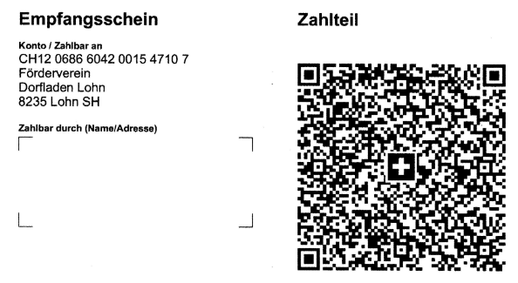

Weitere Informationen auf der Gemeindewebseite
www.lohn.ch

